Iabco
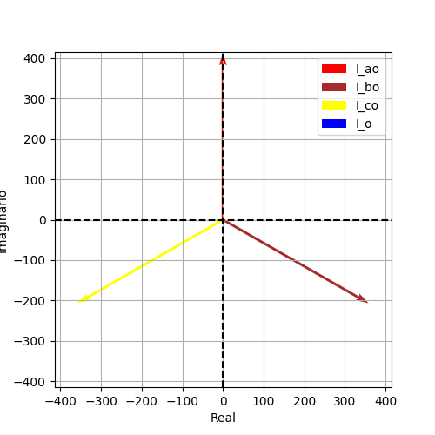
Iao | Ibo | Ico | Ion
413.4477631 | 413.4477631 | 413.4477631 | 0
1.5707963268 | -0.5235987756 | -2.617993878 | 0
2.842170943E-14 | 358.05626598 | -358.05626598 | 0
413.4477631 | -206.72388155 | -206.72388155 | 0
(2.842170943040401e-14+413.44776310255304j) | (358.05626598466154-206.7238815512767j) | (-358.05626598466154-206.72388155127635j) | 0j

Iabco1
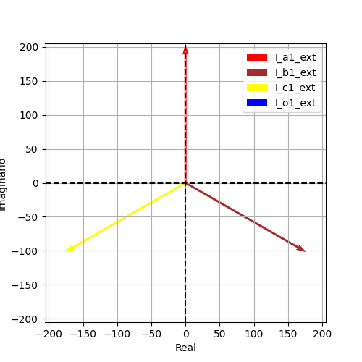
Iao | Ibo | Ico | Ion
204.26288296 | 204.26288296 | 204.26288296 | 1.4210854715E-14
1.5707963268 | -0.5235987756 | -2.617993878 | -1.5707963268
1.4041677873E-14 | 176.89684569 | -176.89684569 | 0
204.26288296 | -102.13144148 | -102.13144148 | -1.4210854715E-14
(1.4041677873354631e-14+204.2628829613843j) | (176.89684569480642-102.13144148069223j) | (-176.89684569480642-102.13144148069208j) | -1.4210854715202004e-14j

Iabco2
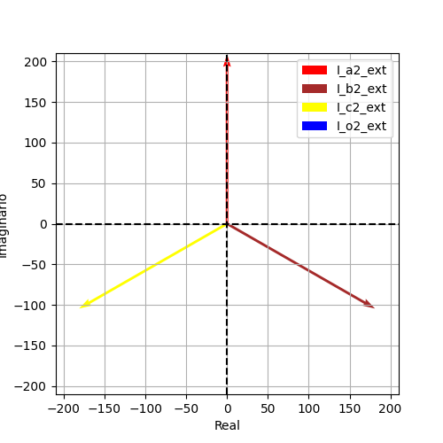
Iao | Ibo | Ico | Ion
209.18488014 | 209.18488014 | 209.18488014 | 4.0194366942E-14
1.5707963268 | -0.5235987756 | -2.617993878 | -0.7853981634
1.4380031557E-14 | 181.15942029 | -181.15942029 | 2.842170943E-14
209.18488014 | -104.59244007 | -104.59244007 | -2.842170943E-14
(1.4380031557049375e-14+209.1848801411687j) | (181.1594202898551-104.59244007058444j) | (-181.1594202898551-104.59244007058427j) | (2.842170943040401e-14-2.842170943040401e-14j)

